机台对接
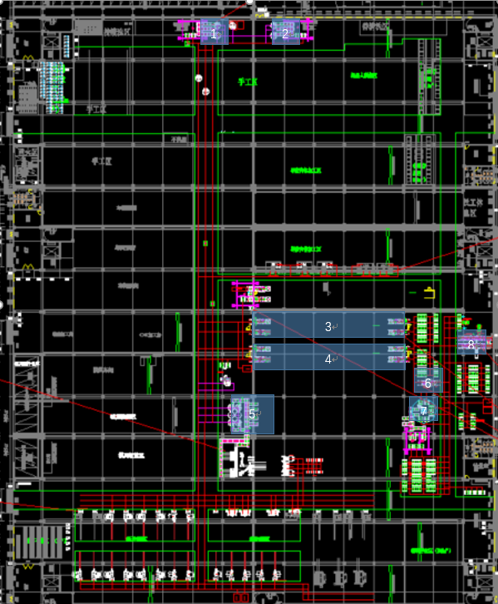
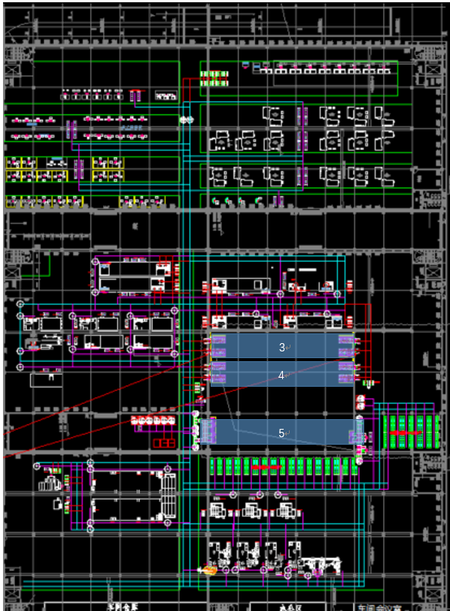
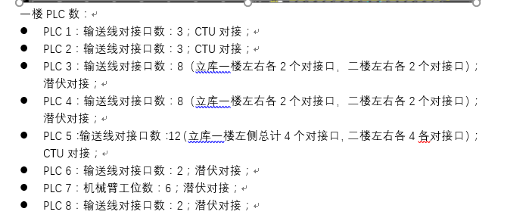
 | 序号 | 作用说明 | 变量名 | 数据类型 | 备注 | 点位对应关系 | PLC1 | PLC2 | PLC3 | PLC4 | PLC5 | PLC6 | PLC7 | PLC8
PLC写入 | 1 | 点位1 | device.1.status | int16 | 1-允许取料 3-允许送料 |  | 1 | 1 | 1 | 1 | 1 | 1 | 1 | 1
 | 2 | 点位2 | device.2.status | int16 | 1-允许取料 3-允许送料 |  | 2 | 2 | 2 | 2 | 2 | 2 | 2 | 2
 | 3 | 点位3 | device.3.status | int16 | 1-允许取料 3-允许送料 |  | 3 | 3 | 3 | 3 | 3 |  | 3
 | 4 | 点位4 | device.4.status | int16 | 1-允许取料 3-允许送料 |  |  |  | 4 | 4 | 4 |  | 4
 | 5 | 点位5 | device.5.status | int16 | 1-允许取料 3-允许送料 |  |  |  | 5 | 5 | 5 |  | 5
 | 6 | 点位6 | device.6.status | int16 | 1-允许取料 3-允许送料 |  |  |  | 6 | 6 | 6 |  | 6
 | 7 | 点位7 | device.7.status | int16 | 1-允许取料 3-允许送料 |  |  |  | 7 | 7 | 7
 | 8 | 点位8 | device.8.status | int16 | 1-允许取料 3-允许送料 |  |  |  | 8 | 8 | 8
 | 9 | 点位9 | device.9.status | int16 | 1-允许取料 3-允许送料 |  |  |  |  |  | 9
 | 10 | 点位10 | device.10.status | int16 | 1-允许取料 3-允许送料 |  |  |  |  |  | 10
 | 11 | 点位11 | device.11.status | int16 | 1-允许取料 3-允许送料 |  |  |  |  |  | 11
 | 12 | 点位12 | device.12.status | int16 | 1-允许取料 3-允许送料 |  |  |  |  |  | 12
WCS写入 | 1 | 点位1 | device.1.apply | int16 | 1-申请取料，3-取料离开 4-申请送料，6-送料离开
 | 2 | 点位2 | device.2.apply | int16 | 1-申请取料，3-取料离开 4-申请送料，6-送料离开
 | 3 | 点位3 | device.3.apply | int16 | 1-申请取料，3-取料离开 4-申请送料，6-送料离开
 | 4 | 点位4 | device.4.apply | int16 | 1-申请取料，3-取料离开 4-申请送料，6-送料离开
 | 5 | 点位5 | device.5.apply | int16 | 1-申请取料，3-取料离开 4-申请送料，6-送料离开
 | 6 | 点位6 | device.6.apply | int16 | 1-申请取料，3-取料离开 4-申请送料，6-送料离开
 | 7 | 点位7 | device.7.apply | int16 | 1-申请取料，3-取料离开 4-申请送料，6-送料离开
 | 8 | 点位8 | device.8.apply | int16 | 1-申请取料，3-取料离开 4-申请送料，6-送料离开
 | 9 | 点位9 | device.9.apply | int16 | 1-申请取料，3-取料离开 4-申请送料，6-送料离开
 | 10 | 点位10 | device.10.apply | int16 | 1-申请取料，3-取料离开 4-申请送料，6-送料离开
 | 11 | 点位11 | device.11.apply | int16 | 1-申请取料，3-取料离开 4-申请送料，6-送料离开
 | 12 | 点位12 | device.12.apply | int16 | 1-申请取料，3-取料离开 4-申请送料，6-送料离开
任务交互时序：海康WCS申请取/送料->PLC允许取/送料->海康WCS取/送料离开
1、通信方式：OpcUa。PLC做服务端，提供url（例：opc.tcp://127.0.0.1:4840），供WCS读写变量； 2、协议中变量名在添加时需单独新增一个路径分支为：AgvInterface（如右图所示）；同一个PLC的信号都放在同一个文件夹处。 3、测试工具：UaExpert |  |  |  |  |  |  | 